关系图
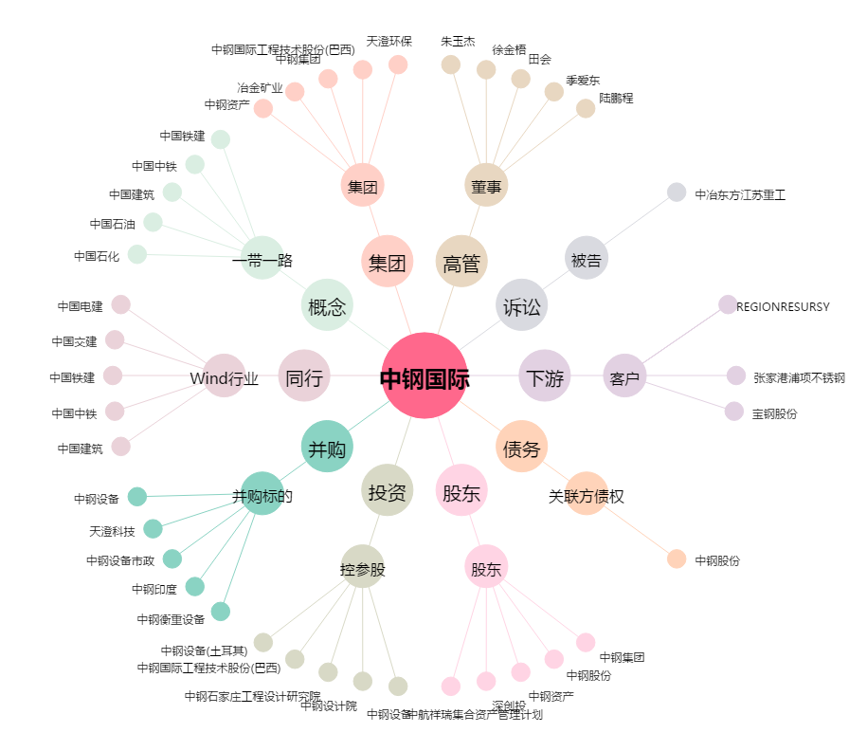
中钢国际[000928.SZ] - 关系概览图

